飛行届出書（原則5日前までに届出）
ドローン飛行届出書

 |  |  |  |  |  |  |  |  |  |  |  |  |  |  |  |  |  |  |  |  |  |  |  |  |  | 令和 |  |  | 年 |  | 月 | 日
 |  | 霧ケ峰自然環境保全協議会 様 |  |  |  |  |  |  |  |  |  |  |  |  |  |  |  |  |  |  |  |  |  |  |  |  |  |  |  |  |  |  |  | ・年月日についてはプルダウンでお選びいただけます。

 |  |  |  |  |  | 届出者 |  | 団体・組織名

 |  |  |  |  |  | (実施主体） |  | 代表者

 |  |  |  |  |  |  |  | 担当者 職・氏名

 |  |  |  |  |  |  |  | 住 所

 |  |  |  |  |  |  |  | 連絡先

※担当者はこの飛行に関して、当日を含め連絡が取れる方をご記入ください。
また、連絡先は必ず連絡がとれる担当者の携帯番号等ご記入ください。

 |  | 霧ケ峰等におけるドローンの飛行ガイドラインに基づき下記のとおり届け出ます。

記

飛行目的（✔をしてください。）
 |  |  |  |  |  |  |  |  | 調査研究 |  |  |  |  |  |  | 観光又は自然環境の広報 |  |  |  |  |  |  |  |  |  |  |  |  |  |  |  |  |  | ・✔はプルダウンでお選びいただけます。

 |  |  |  | 事業名又は事業内容

飛行実施日時
 |  |  |  |  |  |  |  | 令和 |  | 年 |  | 月 |  | 日 | ( |  |  | ) | ： |  | ～ |  | 月 |  |  | 日 | ( | ) |  | ： |  |  |  | ・年月日についてはプルダウンでお選びいただけます。

飛行範囲 |  |  |  |  |  |  | 下の図中へ飛行エリアと操縦する場所を記してください。

操 縦 者 |  |  |  |  |  |  | 所属又は住所

 |  |  |  |  |  |  | 氏 名

 |  |  |  |  |  |  | 技能証明書 |  |  |  | 発行団体名

 |  |  |  |  |  |  |  |  |  |  | 発行年月日 |  |  |  |  |  | 令和 |  |  | 年 |  | 月 |  | 日 | 番号 |  |  |  |  |  |  |  | ・年号、年月日についてはプルダウンでお選びいただけます。

使用ドローン （GPS機能を有するものに限る） (□に✔をしてください。） |  |  |  |  |  |  | メーカー

 |  |  |  |  |  |  | 登録記号

 |  |  |  |  |  |  | 登録記号の 機体への表示
 |  |  |  |  |  |  |  |  |  |  |  |  | 有 |  |  |  |  |  |  |  |  |  |  |  |  |  | 無(事前に表示願います。)

 |  |  |  |  |  |  | 損害保険 |  |  |  | 保険会社

 |  |  |  |  |  |  |  |  |  |  |  |  | 物損 |  |  |  |  |  | 人身 |  |  |  | ( ）

 | 留意事項の確認

内容を確認しましたら□に✔願います。

 |  |  |  |  | 「霧ヶ峰等におけるドローンの飛行ガイドライン」を遵守すること。

 |  |  |  |  | 航空法等関係法令を遵守し、これに基づき必要な手続きをとること。

ドローンによる事故が生じた場合、またドローンを紛失した場合は速やかに霧ヶ峰自然保護センターへ連絡すること。なお、人身事故等が生じ救急車を手配する必要がある場合は優先して行うこと。

 |  |  | ※ 国有林野内においてドローンを飛行する場合、別途「入林届」を飛行の７日前までに、南信森林管理署まで提出する必要があります。 ※ 道路法第２条第１項に基づく道路(公道)を使用する場合は、道路管理者及び交通管理者に必要な手続きを行う必要があります。

 | 飛行計画範囲 |  |  |  |  | ※飛行を計画している範囲を◯で囲んでください。また、操縦する位置に●を記してください。

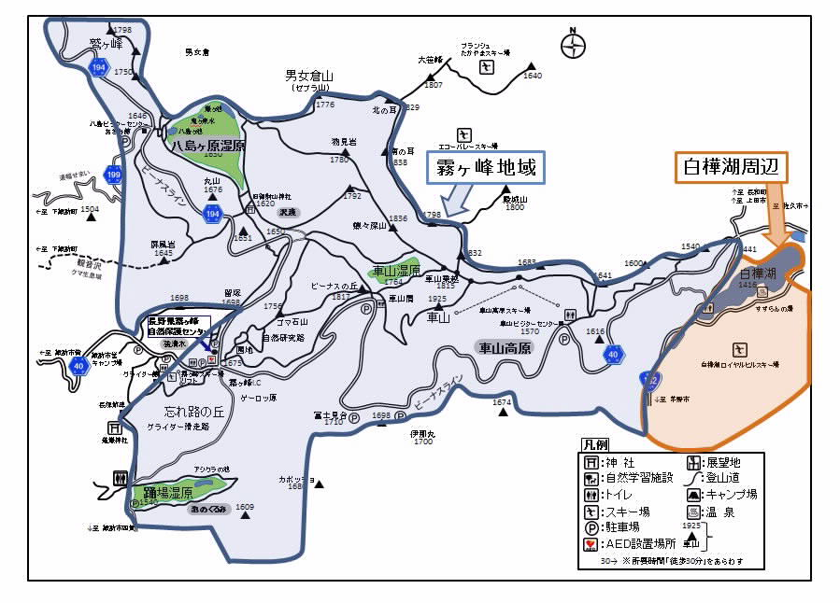
 |  |  |  |  |  |  |  |  |  |  |  |  |  |  |  |  |  |  |  |  |  |  |  |  |  |  |  |  |  |  |  |  | ・図示される場合は以下の図形をご活用ください。

※この届出で知り得た情報については、協議会事務局及び地権者のみ共有しドローンの飛行管理以外には一切使用しません。

